Útmutató
Másold be a mérkőzés összefoglalója alján található csapatok erősségét a táblázat első cellájába (A1).
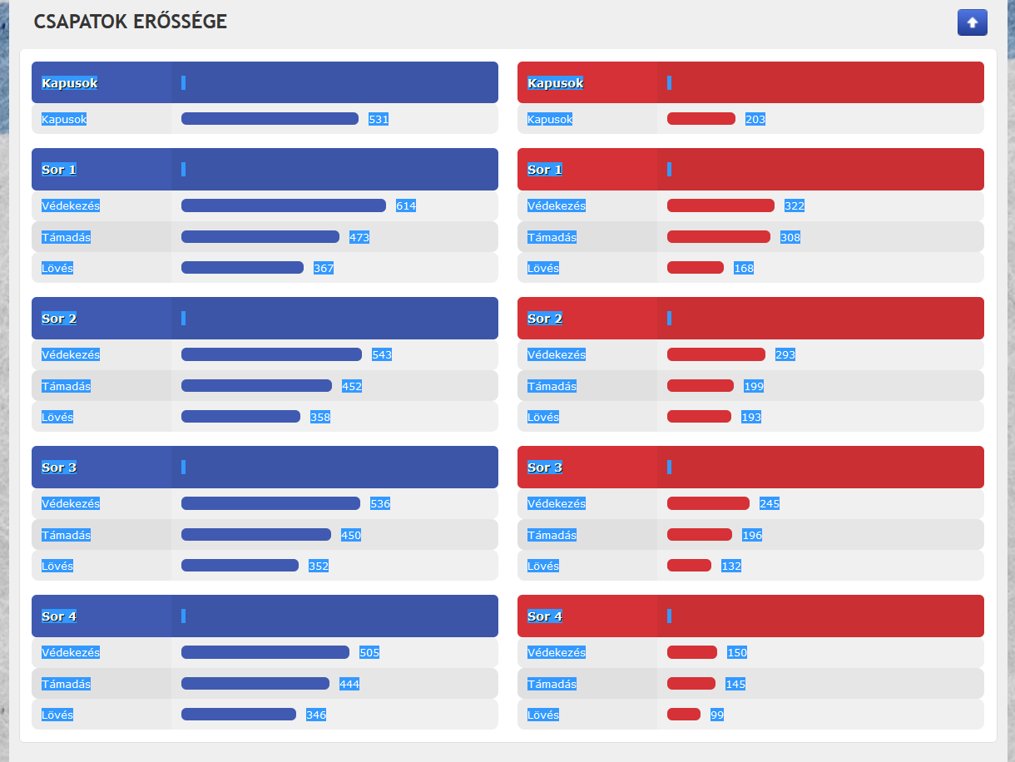

Írd be a sorok jégidejét, harmadonként. A negyedik sor jégidejét nem kell beírni, a táblázat kiszámolja az első háromból.
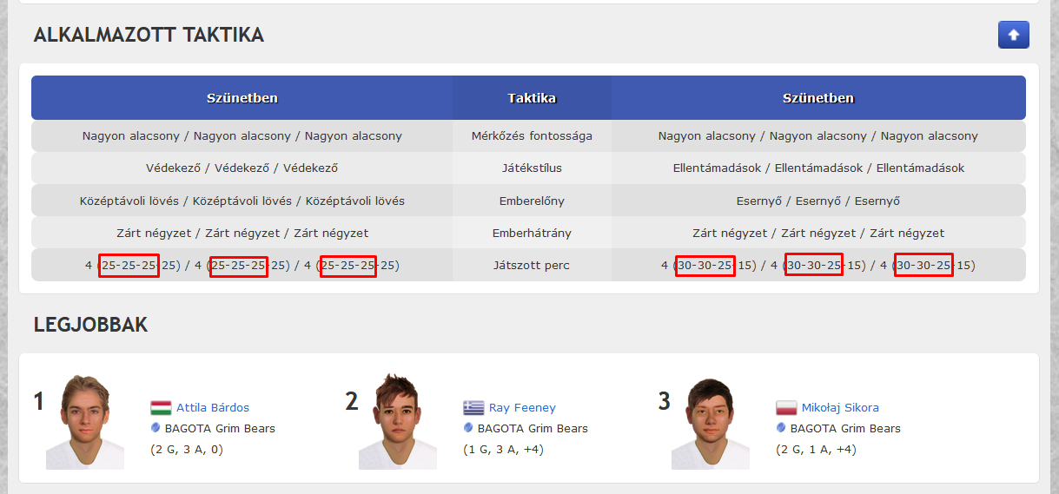

Csapatok ereje
Kapusok |  | Játszott perc (%)
Kapusok | 531 | 25 | 25 | 25 | 25 | 1. harmad | 30 | 30 | 25 | 15
 |  | 25 | 25 | 25 | 25 | 2 harmad | 30 | 30 | 25 | 15
Sor 1 |  | 25 | 25 | 25 | 25 | 3. harmad | 35 | 35 | 30 | 0
Védekezés | 614 | 25.00 | 25.00 | 25.00 | 25.00 | egész meccs | 31.67 | 31.67 | 26.67 | 10.00
Támadás | 473
Lövés | 367 | HAZAI CSAPAT |  |  |  |  | VENDÉG CSAPAT
 |  | Védés |  | 531 |  |  | Védés |  | 203
Sor 2 |  | Védekezés |  | 550 |  |  | Védekezés |  | 275
Védekezés | 543 | Támadás |  | 455 |  |  | Támadás |  | 227
Támadás | 452 | Lövés |  | 356 |  |  | Lövés |  | 159
Lövés | 358 | Összesen |  | 473 |  |  | Összesen |  | 216

Összesen |  | 473
Lövés |  | 356
Támadás |  | 455
Védekezés |  | 550
Védés |  | 531
Sor 3
Védekezés | 536 | HAZAI CSAPAT |  |  |  |  | HAZAI CSAPAT
Támadás | 450 | Összesen |  | 473 |  |  | Összesen |  | 216
Lövés | 352 | Lövés |  | 356 |  |  | Lövés |  | 159
 |  | Támadás |  | 455 |  |  | Támadás |  | 227
Sor 4 |  | Védekezés |  | 550 |  |  | Védekezés |  | 275
Védekezés | 505 | Védés |  | 531 |  |  | Védés |  | 203
Támadás | 444
Lövés | 346
Kapusok
Kapusok | 203

Összesen |  | 216
Lövés |  | 159
Támadás |  | 227
Védekezés |  | 275
Védés |  | 203
Sor 1
Védekezés | 322
Támadás | 308
Lövés | 168

Sor 2
Védekezés | 293
Támadás | 199
Lövés | 193

Sor 3
Védekezés | 245
Támadás | 196
Lövés | 132

Sor 4
Védekezés | 150
Támadás | 145
Lövés | 99

